Dimensionnement des collecteurs
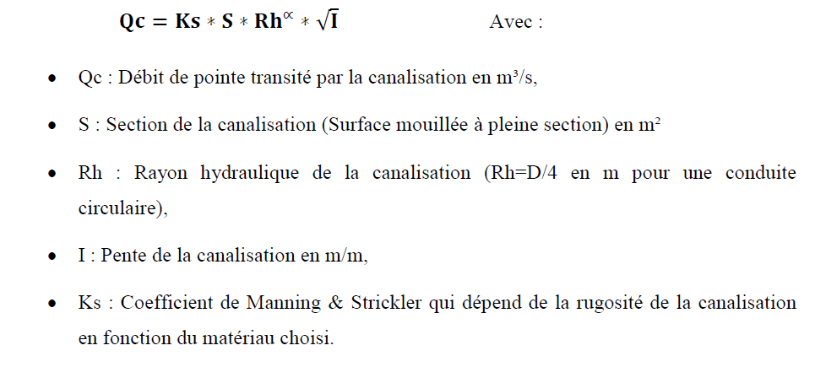
calcul du diamètre
formule MANNING STRIKLER
 | Débit du pointe | m3/s | 0.086
 | coefficient de M&S | ------ | 100.000
 | Pente (!! Minimale) | m/m | 0.3%
 | DIAMETRE minimal | mm | 326.17

SP & conduite de refoulement
 | Dimensionnement de la Station de pompage et la conduite refoulement

1) Calcul du débit de la SP
 | Linèaire AB | ml | 308.5915
 | Débit de SP | m3/an | 271388.06654 |  | bache d'aspiration -STEP:
 | Débit de SP | m3/h | 30.980372893 |  | Z amont | 120.062
 | Débit de SP | l/s | 86.056591369 |  | Z aval | 140.795
 | Cout d'energie | DH/Kwh | 1
 | TEMPS DE FONCTIONNEMENT | H/J | 16
 | rendement | % | 50 |  | denevle | 21
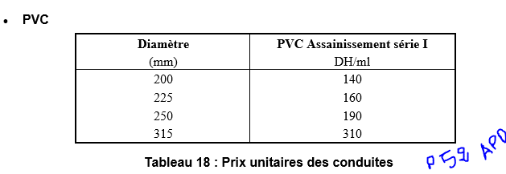
2) Calcul du diamètre économique de la conduite AB
 | Paramètre | Unité | d1 | d2 | d3 | d4
 | Conduite D ext | mm | 75 | 90 | 110 | 125 | 140 | 160 | 315 | 400 | 500 | 600 | 700
 | diametre interne | mm | 67.8 | 81.4 | 99.4 | 113 | 127.8 | 147.6 | 277.6 | 352.6 | 461.8 | 600 | 700
 | Coût du mètre linéaire | dh | 205 | 215 | 245 | 265 | 285 | 305 | 610 | 910 | 1200 | 2000 | 2500

 | Vitesse | m/s | 23.8 | 16.5 | 11.1 | 8.6 | 6.7 | 5.0 | 1.4 | 0.9 | 0.5 | 0.3 | 0.2
 | landa (k=.5) |  | 0.03428 | 0.03235 | 0.03042 | 0.02927 | 0.02823 | 0.02708 | 0.02278 | 0.02142 | 0.02002 | 0.01879 | 0.01812
 | PDC | m | 4084.67485 | 1546.06844 | 534.97758 | 271.22960 | 142.74650 | 67.34132 | 2.29971 | 0.65412 | 0.16625 | 0.04563 | 0.02036
 | Dénivelé | m | 21.00000 | 21.00000 | 21.00000 | 21.00000 | 21.00000 | 21.00000 | 21.00000 | 21.00000 | 21.00000 | 21.00000 | 21.00000
 | Hmt | m | 4514.14234 | 1721.67529 | 609.47534 | 319.35256 | 178.02115 | 95.07545 | 23.52968 | 21.71953 | 21.18288 | 21.05020 | 21.02240

 | Puissance | kw | 7621.81480 | 2906.92876 | 1029.05664 | 539.20454 | 300.57631 | 160.52827 | 39.72823 | 36.67192 | 35.76582 | 35.54179 | 35.49485
 | Energie annuelle | Mkwh/an | 44.5114 | 16.9765 | 6.0097 | 3.1490 | 1.7554 | 0.9375 | 0.2320 | 0.2142 | 0.2089 | 0.2076 | 0.2073

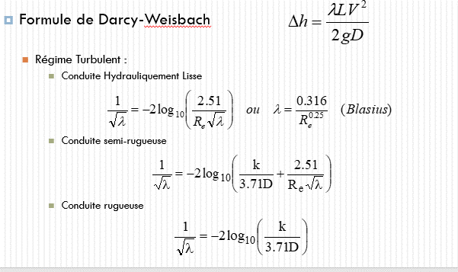
 | cout annuel d'energie (ce) | MDH | 44.511398428 | 16.976463951 | 6.0096907757 | 3.148954515 | 1.7553656666 | 0.93748508136 | 0.23201287904 | 0.21416399868 | 0.20887236417 | 0.20756406967 | 0.20728992119
 | coût de conduite (CC) | Mdh | 0.0633 | 0.0663 | 0.0756 | 0.0818 | 0.0879 | 0.0941 | 0.1882 | 0.2808 | 0.3703 | 0.6172 | 0.7715
 | SOMME | Mdh | 44.5747 | 17.0428 | 6.0853 | 3.2307 | 1.8433 | 1.0316 | 0.4203 | 0.4950 | 0.5792 | 0.8247 | 0.9788
 | CEA | Mdh

 | Cout equipement unitaire SP | DH/KW | 368000.00000 | 368000.00000 | 368000.00000 | 368000.00000 | 368000.00000 | 368000.00000 | 368000.00000 | 368000.00000 | 368000.00000 | 368000.00000 | 368000.00000
 | Cout equipement total SP | DH | 1286281.41143 | 1123902.48913 | 971827.79881 | 887755.38291 | 818015.40798 | 749247.03196 | 616200.02717 | 609332.75638 | 607202.22965 | 606668.33125 | 606556.08811

 | cout du GC (30%) | DH | 385884.42343 | 337170.74674 | 291548.33964 | 266326.61487 | 245404.62239 | 224774.10959 | 184860.00815 | 182799.82691 | 182160.66889 | 182000.49938 | 181966.82643

 | cout entretien préventif | DH | 64314.07057 | 56195.12446 | 48591.38994 | 44387.76915 | 40900.77040 | 37462.35160 | 30810.00136 | 30466.63782 | 30360.11148 | 30333.41656 | 30327.80441

 | cout Total | DH | 1736479.96869 | 1517268.42668 | 1311967.60400 | 1198469.84871 | 1104320.88872 | 1011483.58727 | 831870.22493 | 822599.50193 | 819723.38033 | 819002.86437 | 818851.49043

volume de la bache d'aspiration
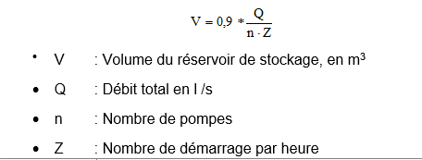
Q(l/s) | 86
n | 2
Z | 6
V(m3) | 7
Hauteur minimale(m) | 0.5
SECTION (m2) | 14

